PCs
 |  |  |  |  |  |  |  |  |  |  |  |  |  |  |  | 861
 | LINK | https://www.elektronik-kompendium.de/sites/com/index.htm

 | PCs - Persönliche Computer
lfd.-Nr | PC | Computername |  | Computer Brand Name | Gehäuse | Bios, Version, Jahr | Mainboard | Sockel | FSB | CPU-Prozessor | CPU-Stromverbr. | Speicher Bandbreite, Taktfrequenz, | Speichermodule | Max. Speicher | SATA Conector | Grafikspeicher APU shared memory | Grafikspeicher GPU dediziert | Erweiterung | Festplatte | Windows Key

1 | Jannis | PC1 | Desktop | ASUS - A88XM-A | Micro-ATX, 23.6 x 20.8 cm |  | ASUS - A88XM-A | AMD - FM2+ |  | AMD - A10-6800K 4100 MHz |  |  | DDR3 2x8=16GB | 32GB |  | APU dediciert 768, max. GPU 4GB |  | PCI-Exprece 2.0/3.0
2 | Jannis | PC2 | Notebook | PC-SURFACE | Micro-ATX, 23.6 x 20.8 cm |  | Microsoft Coporation Surface Pro 7 |  |  | Intel Core i7-1065G7 (Ice Lake-U, D1) 1.50 GHz | 15W |  |  | 16GB |  | Intel Iris Plus Graphics 940, 1024 MB |  |  |  | Windows 10 Home: KQDN7-6WWT8-MJG8R-YTGP8-W44JW Windows 11 Pro:
3 | Jannis | PC3 | Desktop | mini-ITX_Rohs-A68N-5600 | Mini-ATX Board, 29,5 x 27 x 6,4 cm |  | Rohs-A68N-5600 |  |  | AMD Radeon™ HD7620G
4 | Jannis | PC4 | Desktop | ASRock ALiveNF6G GLAN | ATX ATX, 24.4 x 24.4 cm |  | ASRock ALiveNF6G GLAN | AMD3*/AMD2+ | FSB 1000 MHz (2.0 GT/s) | AMD Phenom II X2 560 DualCore-Processor, GHz | 60W | PC2-5300, 667MHz | DDR3 2x2048=4GB | 8GB | 4XSATA II | NVIDIA® GeForce 6150SE / nForce 430, shared memory, max. 266MB |  | PCI-Exprece x1, PCI-Exprece x16
5 | Jannis | PC6 | Desktop | MSI-KT6V-SR | ATX, 24.4 x 24.4 cm |  | MSI-KT6V-SR | AMD Socket 462 |  | AMD Athlon XP 2400+ MHz |  |  | DDR 2x1024=2GB | 2GB |  |  |  | AGP 8X
6 | Jannis | PC7 | Desktop | GIGABYTE B85M-D3H aktuell (Willis alte mATX-Gehäuse) | Micro-ATX, 24.4 x 24.4 cm |  | GIGABYTE B85M-D3H |  |  | Intel I5 4440 4x3,1GHz |  |  | DDR3 2x8=16GB | 32GB |  | Integrated Graphics Processor - HD Graphics max. 1GB |  | PCI-Exprece x4, PCI-Exprece 3.0 x16
7 | Jannis (Eleni) | PC8 | Laptop | HP Pavillion dm1-3101eg |  |  | Hewlett-Packard 1611 | FT1 BGA |  | AMD E-350, Dual-Core Prozessor, 1,6 GHz | 18W |  | DDR3 2x2048=4GB | 8GB |  |  | AMD Radeon HD 6310, max. GPU 1GB
8 | Jannis (Olga) | PC5 (Büro3) | Desktop | BIOSTAR Group N68S3B | Micro-ATX, 23.5 x 17.0 cm |  | BIOSTAR Group N68S3B | AM3 | Hyper Transport 2.0 (22,4 GByte/s) |  | 60W | PC3-10600U,1333MHz | DDR3 2x2048=4GB | 8GB | 2xSATA II | NVIDIA GeForce 7025 GPU, shared memory, max. 512MB |  | PCI-Exprece 1.0 x16
9 | Thanos | Restaurant | Desktop | Restaurant |  |  | Packard Bell BV RC415 | LGA 775 | 1066/800/533 | Intel Celeron CPU 420 @ 1.60GHz |  | PC2 5300U | DDR 2x1024=2GB | 4GB |  | ATI Radeon Expres 2, shared memory 256MB |  | PCI-Exprece x16, ASUS Silent GF210 1024MB | HFB1M8MO331C0MR, 250 GB, NVMe
10 | Thanos | Restaurant | Desktop |  |  |  | ASRock Q1900M |  |  | Intel Celeron CPU J1900 @ 1,99 GHz, turbo 2,4 GH | 10W | PC3 12800 | DDR3 DIMM 1x8192=8GB | 8GB |  | Intel HD Graphics Gen7 4EU
11 | Willis | Restaurant | Desktop | ASUS ET2220I |  |  | ASUS ET2220I | LGA 1155 |  | Intel Core i3-3220, @ 3.30 GHz | 55W | PC3-12800 | DDR3 SDRAM 2x2048=4GB |  |  | Intel HD Graphics 2500 integriert, max. 1792 MB
12 | Willis | Büro 1 neu (Restaurant alt) | Desktop | HP EliteOne 1000 G2 23.8-in Touch AiO |  | Q10 ver. 02.09.01, 15.10.19 | HP 83E5 | H4(LGA1151) |  |  | 65W | PC4-21300 | DDR4 SDRAM 1x0000=16GB |  |  | Intel UHD Graphics 630 integriert, max. 64 GB
13 | Willis | Büro3 neu (Spiranova) | Desktop | ASUS-M4A87TD-V-EVO-USB3 (altes Olgas PC-Gehäuse) |  |  | ASUS |  |  |  | 110W |  | DDR3
14 | Willis | Büro2 alt | Desktop | HP-Pavilion RR792AA-ABD s7757.de | Mini-ITX, 17,2 x 17 cm |  | ASUS Calcite |  |  | Intel Core Duo T2250, @ 1,73 GHz |  | PC3-5300 | DDR3 2x1048=2GB |  |  |  | Intel GMA950 dediziert, max. 256MB
15 | Willis | Büro1 alt | Desktop | LENOVO 2697BAG |  | LENOVO, 9SKT71 AUS, 2013 | LENOVO MAHOBAY | H2(LGA 1155) |  | Intel Core i3-3240, @ 3.40 GHz | 55W | PC3-12800 | DDR3 1x4096=4GB |  |  | Intel HD Graphics 2500, max. 2193 MB
16 | Willis | Büro2 neu | Desktop | BIOSTAR-A68N-5545-Ver6.0(altes HP-Pavilion s7757 Gehäuse) | Mini-ITX, 17,2 x 17 cm
17 | Willis |  | Laptop | Medion S6214T MD99374 |  |  | Medion T15M | BGA 1155 |  | Intel Pentium CPU N3540 @ 2.16 GHz
18 | Willis |  | Laptop | Hewlett-Packard HP Pavilion 17 |  |  | Hewlett-Packard 226A |  |  | AMD A8-6410, 2GHz |  | PC3-12800 | DDR3 2x4=8GB |  |  | AMD Radeon APU A4-6000, max. GPU 1GB

 |  | 32000 | kbit/s
 |  | 32 | Mbit/s
 |  | 4 | MByte/s

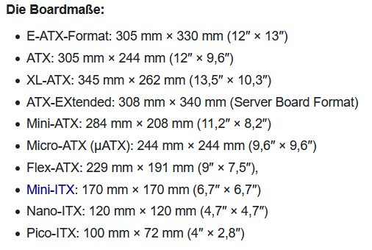
Aktueller Stand Grafikspeicher
Bei aktuellen Systemen sitzt die GPU auf einer separaten Steckkarte(dedizierten Grafikspeicher), die über ein Bussystem (meist PCI Express oder AGP, selten PCI) mit der CPU und dem Hauptspeicher verbunden ist. Auf der Steckkarte befindet sich speziell auf Grafikoperationen abgestimmter Halbleiterspeicher, der direkt für die GPU verfügbar ist. Neue Entwicklungen im Bereich Echtzeit-Rendering sowie der Preisverfall im Halbleiterspeichersegment tragen zum stetigen Wachstum des Grafikspeichers bei. So sind Grafikkarten mit bis zu 48 GB GDDR6-SDRAM erhältlich.
Eine weitere Möglichkeit bietet die Integration der GPU in die CPU (wird dann auch als APU bezeichnet) und kommt in Anwendungen zum Einsatz, bei denen 3D-Leistung nicht im Vordergrund steht (zum Beispiel bei den meisten Arbeitsplatzrechnern). Diese preisgünstigere und leistungsschwachere Variante verfügt über keinen eigenen Grafikspeicher, vielmehr wird ein Teil des System-Arbeitsspeichers (shared memory) für das Ablegen von Daten bereitgestellt.
 | Netzteil Leistung
 | V= | 19 | Volt
 | A= | 2.37 | A
 | P= | 45.03 | Watt

 | Download-geschwindikeit

 | Menge | 2.5 | GB
 |  | 2500 | MB

 | Zeit | 40 | min

 | u= | 1.0416666667 | MByte/s

 |  |  |  |  | Volt |  | A | Watt
 |  |  |  | DC OUTPUT | 19 |  | 2.37 | 45.03
 |  |  |  |  | 19 |  | 6.32 | 120.08

Front-Side-Bus
LINK | https://www.elektronik-kompendium.de/sites/com/0807151.htm

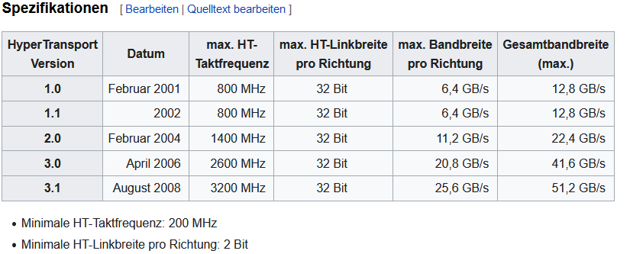
Front-Side-Bus / HyperTransport / QuickPath
 | Prozessor | physikalische | Verfahren | theoretisch | Speicher (Frequenz / Verfahren)
 |  | Frequenz |  | maximale
 |  | (Grundtakt) |  | Datentransferrate
FSB100 | Intel Pentium II, Pentium II, Celeron | 100 MHz | SDR | 800 MByte/s | 1 x PC100 (100 MHz / SDR)
FSB133 | Intel Pentium III, Celeron, VIA C3 | 133 MHz | SDR | 1066 MByte/s | 1 x PC133 (133 MHz / SDR)
FSB200 | VIA C3 | 200 MHz | SDR | 1,6 GByte/s | 1 x PC1600 (100 MHz / DDR)
FSB200 | AMD Athlon, Duron | 100 MHz | DDR | 1,6 GByte/s | 1 x PC1600 (100 MHz / DDR)
FSB266 | AMD Athlon, Athlon XP, Duron | 133 MHz | DDR | 2,1 GByte/s | 1 x PC2100 (133 MHz / DDR)
FSB333 | AMD Athlon XP, Sempron | 166 MHz | DDR | 2,7 GByte/s | 1 x PC2700 (166 MHz / DDR)
FSB400 | AMD Athlon XP | 200 MHz | DDR | 3,2 GByte/s | 1 x PC3200 (200 MHz / DDR)
FSB400 | Intel Pentium 4, Celeron, Xeon | 100 MHz | QDR | 3,2 GByte/s | 1 x PC3200 (200 MHz / DDR)
FSB533 | Intel Pentium 4, Celeron, Xeon | 133 MHz | QDR | 4,3 GByte/s | 2 x PC2100 (133 MHz / DDR)
FSB800 | Intel Pentium 4, Xeon, Core 2 Duo/Extreme | 200 MHz | QDR | 6,4 GByte/s | 2 x PC3200 (200 MHz / DDR)
FSB1066 | Intel Pentium 4, Xeon, Core 2 Duo/Extreme | 266 MHz | QDR | 8,5 GByte/s | 2 x PC2-4300 (266 MHz / DDR2
FSB1333 | Intel Core 2 Quad, Xeon | 333 MHz | QDR | 10,6 GByte/s | 2 x PC2-5300 (333 MHz DDR2)
FSB1600 | Intel Xeon | 400 MHz | QDR | 12,6 GByte/s
HT800 8x8 | AMD64 | 800 MHz | DDR | 1,6 GByte/s | 2 x PC3200 (200 MHz / DDR)
HT800 16x16 | AMD64 | 800 MHz | DDR | 3,2 GByte/s
HT1000 16x16 (1.1) | AMD64 | 1000 MHz | DDR | 4,0 GByte/s | 2 x PC2-4300 (266 MHz / DDR2)
HT2600 16x16 (3.0) | AMD64 | 1 bis 2,6 GHz | DDR | variabel
QPI | Intel Core i7 |  | DDR | 25,6 GByte/s | 3 x PC3-8500 (266 MHz / DDR3-1066)
 |  |  |  |  | 3 x PC3-12800 (400 MHz / DDR3-1600)

PCIe
LINK | https://www.elektronik-kompendium.de/sites/com/0904051.htm
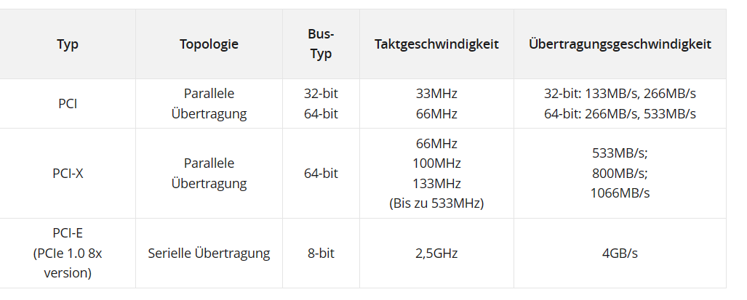

PCle-Geschwindigkeiten
 |  | Lanes
PCIe | Symbolrate pro Lane | x1 | x2 | x4 | x8 | x16 | Kodierung (Balast in %) | Jahr der Veröffenlichung
 | GT/s | Übertragungsrate GByte/s |  |  |  |  |  |  | 1Bit/Lanes
1.0/1.1 | 2,5 GT/s | 0.25 | 0.5 | 1.0 | 2.0 | 4.0 | 8b10b / 20% | 2003 | 1Bit/Lanes
2.0/2.1 | 5 GT/s | 0.5 | 1.0 | 2.0 | 4.0 | 8.0 | 8b10b / 20% | 2007 | 1Bit/Lanes | Lanes | 16 | Lanes
3.0/3.1 | 8 GT/s | 0.985 | 1.969 | 3.938 | 7.877 | 15.754 | 128b/130b / <2% | 2010 | 1Bit/Lanes | Symbolrate | 5 | GT/s
4.0 | 16 GT/s | 1.969 | 3.938 | 7.877 | 15.754 | 31.508 | 128b/130b / <2% | 2017 | 1Bit/Lanes |  | 64 | GBit/s
5.0 | 32 GT/s | 3.938 | 7.877 | 15.754 | 31.508 | 63.015 | 128b/130b / <2% | 2019 | 1Bit/Lanes |  | 8 | GByte/s
6.0 | 32 GT/s | 7.529 | 15.059 | 30.118 | 60.235 | 120.471 | PAM-4 | 2021 | 2Bit/Lanes
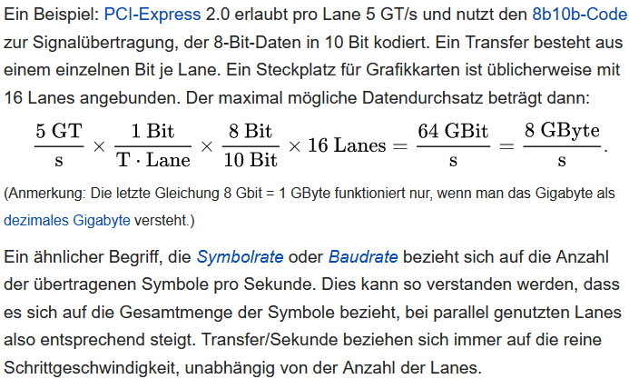
7.0 | 64 GT/s | 15.059 | 30.118 | 60.235 | 120.471 | 240.742 | PAM-4 | 2025 | 2Bit/Lanes

 |  | Lanes
PCIe | Symbolrate pro Lane | x1 | x2 | x4 | x8 | x16 | Kodierung (Balast in %) | Jahr der Veröffenlichung
 | GT/s | GByte/s |  | GByte/s | GByte/s | GByte/s
1.0/1.1 | 2.5 | 0.25 | 0.50 | 1.000 | 2.000 | 4.000 | 8b10b / 20% | 2003
2.0/2.1 | 5 | 0.50 | 1.00 | 2.000 | 4.000 | 8.000 | 8b10b / 20% | 2007
3.0/3.1 | 8 | 0.985 | 1.969 | 3.938 | 7.877 | 15.754 | 128b/130b / <2% | 2010
4.0 | 16 | 1.969 | 3.938 | 7.877 | 15.754 | 31.508 | 128b/130b / <2% | 2017
5.0 | 32 | 3.938 | 7.877 | 15.754 | 31.508 | 63.015 | 128b/130b / <2% | 2019
6.0 | 32 | 7.877 | 15.754 | 31.508 | 63.015 | 126.031 | PAM-3 | 2021
7.0 | 64 | 15.754 | 31.508 | 63.015 | 126.031 | 252.062 | PAM-4 | 2025

 | PCLe 2.0 | PCLe 3.0 |  | SATA III | USB 3 | USB 3.2
x1 | 500 MB/S | 970 MB/S |  | 600 MB/s | 500 MB/s | 500 MB/s
x4 | 2000 MB/S | 3900 MB/S

M2-NVMe
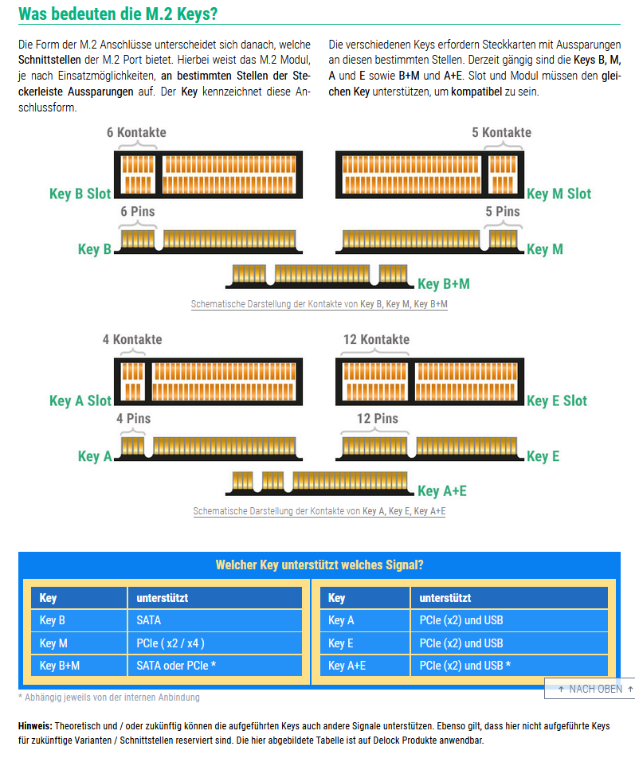
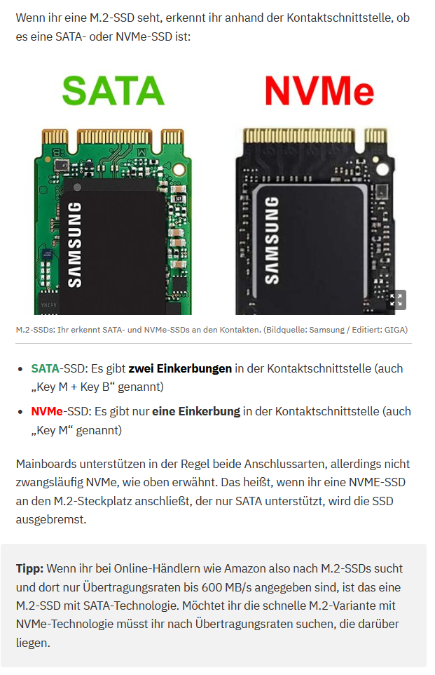
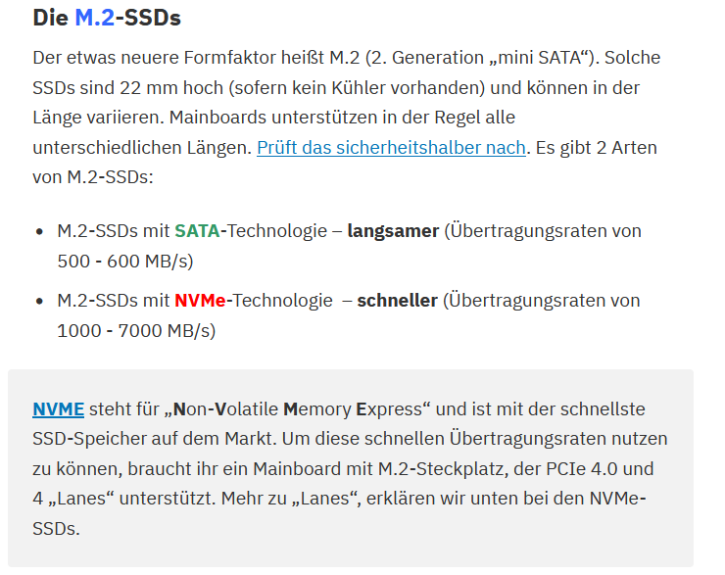
https://www.delock.de/infothek/M.2/M.2.html

2G-3G-4GG
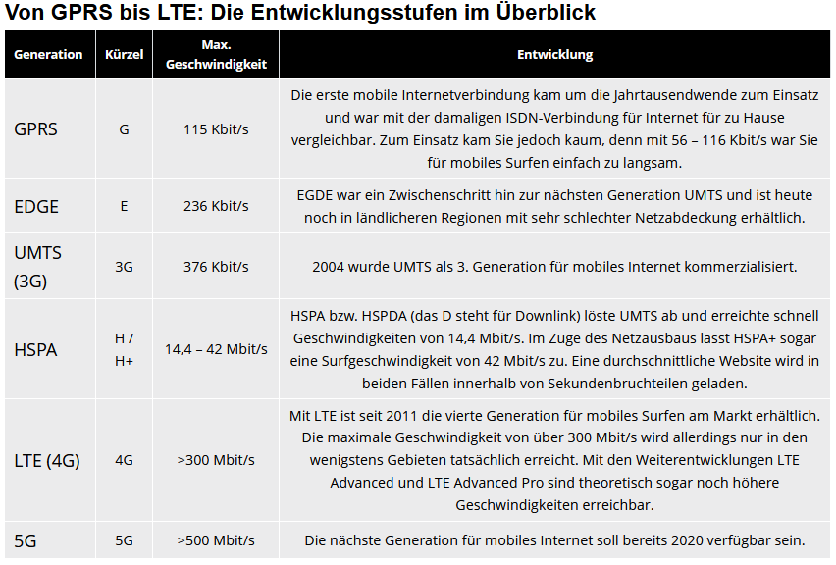
Mobilfunknetze
Generation | Kürzel | Max. Geschwindigkeit | Entwicklung
GPRS | G | 115 Kbit/s | Die erste mobile Internetverbindung kam um die Jahrtausendwende zum Einsatz und war mit der damaligen ISDN-Verbindung für Internet für zu Hause vergleichbar. Zum Einsatz kam Sie jedoch kaum, denn mit 56 – 116 Kbit/s war Sie für mobiles Surfen einfach zu langsam.
EDGE | E | 236 Kbit/s | EGDE war ein Zwischenschritt hin zur nächsten Generation UMTS und ist heute noch in ländlicheren Regionen mit sehr schlechter Netzabdeckung erhältlich.
UMTS (3G) | 3G | 376 Kbit/s | 2004 wurde UMTS als 3. Generation für mobiles Internet kommerzialisiert.
HSPA | H / H+ | 14,4 – 42 Mbit/s | HSPA bzw. HSPDA (das D steht für Downlink) löste UMTS ab und erreichte schnell Geschwindigkeiten von 14,4 Mbit/s. Im Zuge des Netzausbaus lässt HSPA+ sogar eine Surfgeschwindigkeit von 42 Mbit/s zu. Eine durchschnittliche Website wird in beiden Fällen innerhalb von Sekundenbruchteilen geladen.
LTE (4G) | 4G | >300 Mbit/s | Mit LTE ist seit 2011 die vierte Generation für mobiles Surfen am Markt erhältlich. Die maximale Geschwindigkeit von über 300 Mbit/s wird allerdings nur in den wenigstens Gebieten tatsächlich erreicht. Mit den Weiterentwicklungen LTE Advanced und LTE Advanced Pro sind theoretisch sogar noch höhere Geschwindigkeiten erreichbar.
5G | 5G | >500 Mbit/s | Die nächste Generation für mobiles Internet soll bereits 2020 verfügbar sein.

umrechnen
umrechnen
Didot-Punkt (dp)
Der Didot-Punkt (dp) ist eine Einheit aus der Typografie und der Satztechnik. In "Punkt" wird die Größe der Schrift, der Ober- und Unterlängen und die Abstände zwischen den Textzeilen angegeben. Die Einheit stammt aus der klassischen Satztechnik und wurde, geringfügig geändert, in die elektronische Satztechnik übernommen.
Ein Didot-Punkt (1dp) entspricht 1/2660 m oder 0,3759 mm. 1 mm ist somit 2,66 dp. In der elektronischen Satztechnik basiert der "Punkt" auf dem Inch und wird mit "pt" oder "bp" abgekürzt. Ein Punkt (1pt) entspricht 1/72 Inch bzw. 0,3527 mm. 1 mm sind somit 2,835 pt.
Neben der Einheit Didot-Punkt wurde in der klassischen Satztechnik noch das Cicero benutzt, der 12 Didot-Punkten entspricht. Das Cicero wird in der elektronischen Satztechnik nicht verwendet.
Daneben wird auch die englische Maßeinheit Pica benutzt, die ebenfalls für die Schriftbreite benutzt wird. Ein Pica entpricht 12 Pica-Punkten, 1/6 Inch oder 0,351 mm.
Eine weitere in der Satztechnik benutzte Einheit, die auf dem Didot-Punkt basiert, ist das Twip (Twentieth of a Point). Ein Twip entspricht 1/20 Didot-Punkt, 1/1440th (72 x 20) eines Inch oder 1/567th eines Zentimeters.
 | Generation | cicero | inch | m | mm
 | 1 dp | 1/12 |  | 1/2660 | 0.3759
 | 1 pt |  | 1/72 |  | 0.3527
 | 1 Twip |  | 1/6 |  | 0.3510
 | 1 pica |  | 1/6 |  | 0.3510

 |  |  | 4 | 16
 |  |  | 8 | 256
 |  |  | 16 | 65,536
 |  |  | 20 | 1,048,576
 |  |  | 24 | 16,777,216
 |  |  | 30 | 1,073,741,824

Akku
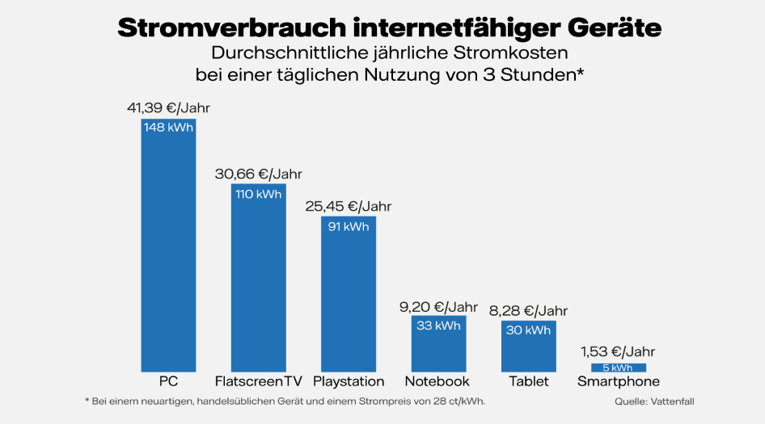
Wie viel Strom verbraucht Streaming? Eine Stunde Video-Streaming in Full-HD benötigt laut dem Borderstep-Institut rund 220-370 Wattstunden. Das ist vom jeweiligen Gerät und der Auflösung abhängig
Berechnungsformel für Wattstunden bis Milliamperestunden
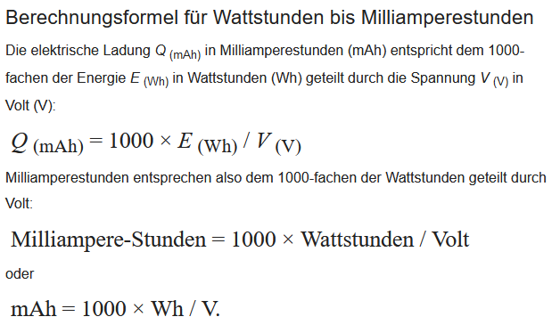
1W = 1 A x 1 V

Wh to mAh Rechner
Wh = | 53
V = | 15.2
Ah = | 3.49
mAh = | 3,486.84

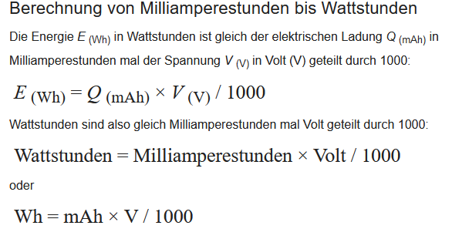
mAh zu Wh Rechner
mAh = | 2200
V = | 15.2
Ah = | 33440
Wh = | 33.44

HUWEI Mate 20 Lite |  |  |  |  |  |  |  |  | Verbrauch mA | Akku-Kapaz. mAh | maximal Entladezeit h
Netzteil : |  |  | OUTPUT 5V/2A=10W oder 9V/2A=18W |  |  |  | Handy Stromverbrauch, min. |  | 100 | 3750 | 37.5
Akku : |  |  | 3,82V/3750mAh/14,33Wh |  |  |  | Handy Stromverbrauch, max. |  | 500 | 3750 | 7.5
Akku-Kapaz. Wh |  |  | 14.33 |  |  |  | Handy Stromverbrauch, Video-Streaming(Full-HD) |  | 370 | 3750 | 10.1
Videostream. W/h |  |  | 4.60
maximal Entladezeit h |  |  | 3.12 |  |  |  |  | kW/jahr | kW/Tag | W/Tag | W/h
 |  |  |  |  |  |  | Stomverbrauch TV | 148 | 0.41 | 405.5 | 135.2
 |  | P=U*I = Volt * Ampere = Watt |  |  |  |  | Stomverbrauch Smartfone, Tablet | 5 | 0.01 | 13.7 | 4.6
 | U= | 3.82 | V | U= | 3.82 | V
 | Q= | 3750 | mAh | I= | 3750 | mA

 | E= | 14.33 | Wh | P= | 14.33 | W

